Sheet3
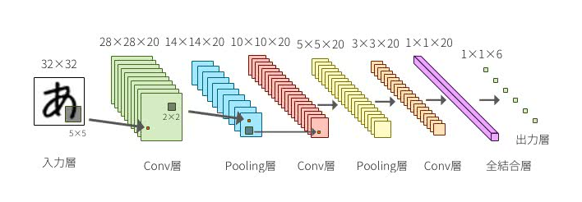
TensorflowでCNNを作る際に使いそうな関数を列挙してみた
https://qiita.com/tadOne/items/b484ce9f973a9f80036e | https://deepage.net/deep_learning/2016/11/07/convolutional_neural_network.html
https://qiita.com/tadOne/items/b484ce9f973a9f80036e#はじめにはじめに
Googleが作成したDeepLearningフレームワークのTensorflow
いろいろ記事が上がっていて非常に面白いですが、実際にNNを組む際に使用する関数はどれ？というのを備忘としてまとめてみました
なお筆者はDeeplearningを大学で学んだわけではなく自己学習しただけなので、間違いも多々あるかと思いますが、後学のため指摘いただけると幸いです
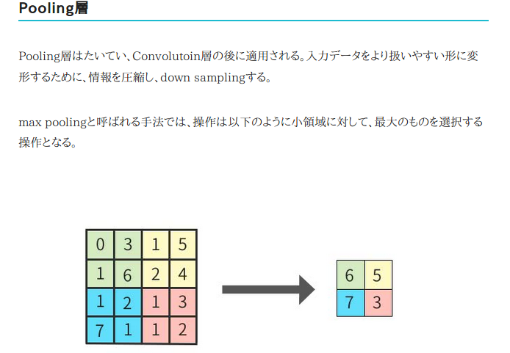
https://qiita.com/tadOne/items/b484ce9f973a9f80036e#畳込み層で使用畳込み層で使用
https://qiita.com/tadOne/items/b484ce9f973a9f80036e#tfnnconv2dinput-filter-strides-padding-use_cudnn_on_gpunone-namenonetf.nn.conv2d(input, filter, strides, padding, use_cudnn_on_gpu=None, name=None)
畳込みを行う関数
他にはdepthwise_conv2d, separable_conv2dが存在する
https://qiita.com/tadOne/items/b484ce9f973a9f80036e#第1引数-input第1引数: input
インプットデータを、4次元([batch, in_height, in_width, in_channels])のテンソルを渡す
一番最初は画像を読み込んだ後、reshape関数で[-1, in_height, in_width, in_channels]と変換し、渡せばよい
https://qiita.com/tadOne/items/b484ce9f973a9f80036e#第2引数-filter第2引数: filter
畳込みでinputテンソルとの積和に使用するweightにあたる
４次元[filter_height, filter_width, in_channels, channel_multiplier] のテンソルを渡す
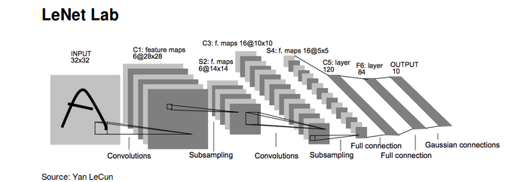
最後の引数のchannel_multiplierだけchannel数が拡張される
e.g. 3x3x1のフィルタで畳込み、アウトプットを64チャネルにする
フィルタ作成例 weight = tf.random_normal([3, 3, 1, 64]
https://qiita.com/tadOne/items/b484ce9f973a9f80036e#第3引数-strides第3引数: strides
ストライド（=１画素ずつではなく、数画素ずつフィルタの適用範囲を計算するための値)を指定
ただしstrides[0] = strides[3] = 1. とする必要があるため、指定は[1, stride, stride, 1]と先頭と最後は１固定とする
参考: https://www.tensorflow.org/versions/master/api_docs/python/nn.html#conv2d
https://qiita.com/tadOne/items/b484ce9f973a9f80036e#第4引数-padding第4引数: padding
「'SAME'」か「'VALID'」を利用
ゼロパディングを利用する場合はSAMEを指定

https://qiita.com/tadOne/items/b484ce9f973a9f80036e#tfnnbias_addvalue-bias-namenonetf.nn.bias_add(value, bias, name=None)
重みを積和したものにバイアスを加算する際に使用
アウトプットチャネル数に合わせるのが良い（？）
アウトプットチャネルが64の場合にバイアスを加算する bias = tf.Variable(tf.random_normal([64]))
return tf.nn.bias_add(tf.nn.conv2d(input, weight, strides=[1, 2, 2, 1], padding='SAME'),bias)

https://qiita.com/tadOne/items/b484ce9f973a9f80036e#tfnnrelu-features-namenonetf.nn.relu (features, name=None)
畳込み層のアクティベーション関数としてReLuを使用する
もちろんsoftmaxやsigmoidも用意されている
https://qiita.com/tadOne/items/b484ce9f973a9f80036e#第1引数-features第1引数: features
フィルタやバイアスを足しこんだ結果(Wx + b)のテンソルを利用する
使用例 return tf.nn.relu(tf.nn.bias_add(tf.nn.conv2d(input, weight, strides=[1, 2, 2, 1], padding='SAME'),bias), name='conv1')

https://qiita.com/tadOne/items/b484ce9f973a9f80036e#プーリング層で使用プーリング層で使用
https://qiita.com/tadOne/items/b484ce9f973a9f80036e#tfnnmax_poolvalue-ksize-strides-padding-namenonetf.nn.max_pool(value, ksize, strides, padding, name=None)
最大プーリング用の関数
他にも平均プーリングも用意されている
https://qiita.com/tadOne/items/b484ce9f973a9f80036e#第1引数-value第1引数: value
inputデータ
畳込み層からの出力データをそのまま与えれば良い
https://qiita.com/tadOne/items/b484ce9f973a9f80036e#第2引数-ksize第2引数: ksize
プーリングサイズをしてい
3x3にしたい場合は[1, 3, 3, 1]とすればよい
※第３引数以降はconv2dと同じのため割愛

https://qiita.com/tadOne/items/b484ce9f973a9f80036e#その他ドロップアウト損失関数訓練などその他（ドロップアウト、損失関数、訓練など）
https://qiita.com/tadOne/items/b484ce9f973a9f80036e#tfnndropoutx-keep_prob-noise_shapenone-seednone-namenonetf.nn.dropout(x, keep_prob, noise_shape=None, seed=None, name=None)
ドロップアウトを行う関数
https://qiita.com/tadOne/items/b484ce9f973a9f80036e#第1引数-x第1引数: x
プーリング層からの出力（を正規化して？）をそのまま与えれば良い
https://qiita.com/tadOne/items/b484ce9f973a9f80036e#第2引数-keep_prob第2引数: keep_prob
ドロップアウトする率
公式ドキュメントには「The probability that each element is kept.」とあるから、残す率を指定すればよい（？）
使用例 # 2割をドロップアウトする
tf.nn.dropout(res,0.8)
https://qiita.com/tadOne/items/b484ce9f973a9f80036e#tfnnsoftmax_cross_entropy_with_logitslogits-labels-namenonetf.nn.softmax_cross_entropy_with_logits(logits, labels, name=None)
交差エントロピー
バックプロパゲーションの損失関数として使用できる
使用例 # res = NNの結果として出力層から返された値
cost = tf.reduce_mean(tf.nn.softmax_cross_entropy_with_logits(res, class))
https://qiita.com/tadOne/items/b484ce9f973a9f80036e#tftrainadamoptimizertf.train.AdamOptimizer
訓練を実施する関数
ここで作ったものをSess.runに引き渡し訓練を実施する
使用例 # res = NNの結果として出力層から返された値
optimizer = tf.train.AdamOptimizer.minimize(cost)

https://qiita.com/tadOne/items/b484ce9f973a9f80036e#共通事前処理などで使用共通/事前処理などで使用
https://qiita.com/tadOne/items/b484ce9f973a9f80036e#tfreshapetensor-shape-namenonetf.reshape(tensor, shape, name=None)
https://qiita.com/tadOne/items/b484ce9f973a9f80036e#第1引数-tensor第1引数: tensor
inputとなるテンソルを指定
https://qiita.com/tadOne/items/b484ce9f973a9f80036e#第2引数-shape第2引数: shape
変えたい形を指定
ただし-1を指定した場合には次元が削減されflattenとなる
与えられた画像をNNで必要なheight, width, channelに変換する
例えば28x28のRGBに変換したい場合は以下のようにする
reshape.py x = tf.reshape(im, [-1, 28, 28, 3])
実行サンプル >>> import tensorflow as tf
>>> matrix1 = tf.constant([[3, 3],[1, 1],[2,2]])
>>> # 1次元にreshape
>>> r = tf.reshape(matrix1, [-1])
>>> sess = tf.Session()
>>> sess.run(r)
array([3, 3, 1, 1, 2, 2], dtype=int32)
>>> # 2次元にreshape なお[2]とした場合にはエラーが発生する
>>> r = tf.reshape(matrix1, [2, -1])
>>> sess.run(r)
array([[3, 3, 1],
[1, 2, 2]], dtype=int32)
https://qiita.com/tadOne/items/b484ce9f973a9f80036e#tfmatmula-b-transpose_afalse-transpose_bfalse-a_is_sparsefalse-b_is_sparsefalse-namenonetf.matmul(a, b, transpose_a=False, transpose_b=False, a_is_sparse=False, b_is_sparse=False, name=None)
テンソル同士の掛け算を行う関数
数値同士の単純な掛け算は tf.mul(x, y, name=None) を使用する
実行サンプル >>> a = tf.constant([[1,2],[3,4]])
>>> b = tf.constant([[2],[2]])
>>> c = tf.matmul(a, b)
>>> sess = tf.Session()
>>> #計算の結果、[1*2 + 2*2],[3*2 + 4*2]となる
>>> sess.run(c)
array([[ 6],
[14]], dtype=int32)
https://qiita.com/tadOne/items/b484ce9f973a9f80036e#tfreduce_meaninput_tensor-reduction_indicesnone-keep_dimsfalse-namenonetf.reduce_mean(input_tensor, reduction_indices=None, keep_dims=False, name=None)
損失関数などで使用する平均を算出する関数
reduction_indicesで集約する次元を指定する
実行サンプル >>> a = tf.constant([[1.0,2.0],[3.0,4.0],[5.0,6.0]])
>>> mean = tf.reduce_mean(a)
>>> sess.run(mean)
3.5
>>> mean = tf.reduce_mean(a,0)
>>> sess.run(mean)
array([ 3., 4.], dtype=float32)
>>> mean = tf.reduce_mean(a,1)
>>> sess.run(mean)
array([ 1.5, 3.5, 5.5], dtype=float32)

